主驾驶首页
 |  |  |  |  |  |  |  |  |  |  |  | 版本：0/A0 识别号：GR/ZY/BOM-2022-11-001
编号：GR-21-01-23
车型 |  | 轩德6经济版 | 轩德6系切换2.1C平台驾驶员座椅总成EBOM清单 |  |  |  |  |  |  |  | 编制 | 审核 | 标准化 | 批准 | 页次 | 日 期
 |  |  | (首页 ) |  |  |  |  |  |  |  | 李世新 |  |  |  | 1/1 | 2022-11-10
图示 |  | NO. | 件号 | 件名 |  |  | 产品描述 |  |  |  | 单台用量 | 车型配置 |  | 备注
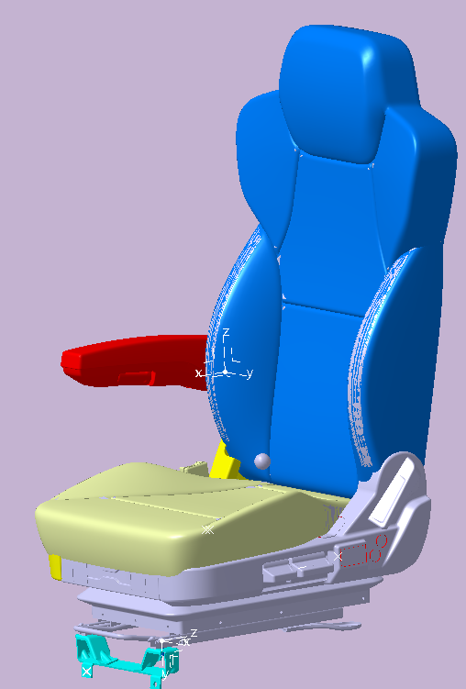 |  | 1 | BZ14221510015 | 驾驶员座椅总成 |  |  | 轩德6造型、气囊减震、侧置气动升降、单锁扣带报警、靠背调节、前后调节、阻尼调节 |  |  |  | 1 |  |  | 2022.11.09微信输入
 |  | 2 |  | 以下空白
 |  | 3
 |  | 4
 |  | 5
 |  | 6
变更履历
No | 日期 | 零件号 | 零件名称 | 变更内容 | 变更原因 | 变更来源 | No | 日期 | 零件号 | 零件名称 | 变更内容 |  | 变更原因 |  | 变更来源
1
2
3
4
5
6
7
8
9
10
11
12
13
14
15
16

副驾驶首页
 |  |  |  |  |  |  |  |  |  |  |  |  | 版本：A 识别号：GR/ZY/BOM-2022-05-002
编号：GR-21-01-23
车型 |  | 轩德6经济版 | 轩德6经济版副驾驶员座椅总成EBOM清单 |  |  |  |  |  |  |  |  | 编制 | 审核 | 标准化 | 批准 | 页次 | 日 期
 |  |  | (首页 ) |  |  |  |  |  |  |  |  | 李世新 |  |  |  | 1/1 | 2022-11-15
图示 |  | NO. | 件号 | 件名 |  |  | 产品描述 |  |  |  |  | 单台用量 | 车型配置 |  | 备注
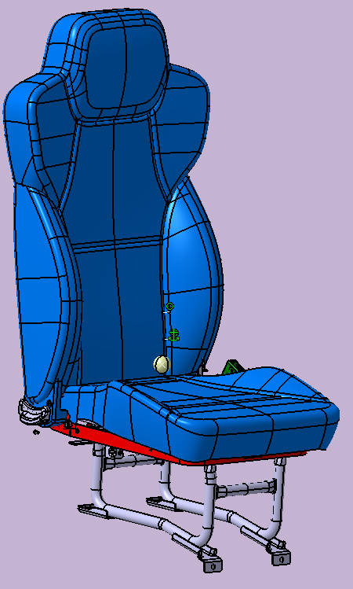 |  | 1 | BZ14221510013 | 副驾驶员座椅总成 |  |  | 轩德6造型、三点式安全带、靠背调节、单锁扣 |  |  |  |  | 1
 |  | 2 |  | 以下空白
 |  | 3
 |  | 4
 |  | 5
 |  | 6
变更履历
No | 日期 | 零件号 | 零件名称 | 变更内容 | 变更原因 | 变更来源 |  | No | 日期 | 零件号 | 零件名称 | 变更内容 |  | 变更原因 |  | 变更来源
1
2
3
4
5
6
7
8
9

